상품제안서
[23년 추석선물세트]LG 생활의감동 34-1호 | 상품코드: F24043

 |  |  |  |  |  |  | 02-412-0044 | www.easy1.co.kr
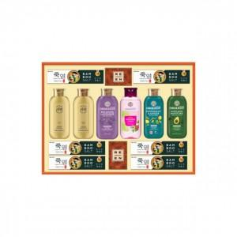

【상세/제작정보】 | 친환경 젓병소재 텀블러(BPA FREE)

【인쇄/포장옵션】 | / 포장불가능

【공급단가】 | 수량 | 20~ | 50~ | 100~ | 300~ | 500~
*VAT별도 | 단가 | 23,010원 | 22,650원 | 22,120원 | 21,240원 | 20,350원

【상품 URL】 | https://easy1.co.kr:443/src/goods_detail.php?gdno=24043

